統計学-2 ch7
$$\operatorname{Pr}\left(Z>2.01\right)$$
$\operatorname{Pr}\left(−t_{α}\left(ν\right)<T<t_{α}\left(ν\right)\right)=0.$99
$$t_{α}\left(ν\right)$$
今日やること |  |  |  | 正規分布・中心極限定理・標準正規分布の性質を理解します。 |  |  |  |  |  |  |  | 標準正規分布表の見方 |  |  |  |  |  |  | 【！超重要！】 | 練習問題 |  | 以下に対応する上側確率を、標準正規分布表(教科書202ページ)より求めよ |  | 練習問題 |  |  |  |  |  |  |  |  | t分布表(教科書203ページ)に基づく確率計算
 |  |  |  | 標準正規分布表の読み方を習得します。 |  |  |  |  |  |  |  |  | 標準正規分布にしたがう確率変数に関する確率計算の結果は |  |  |  |  |  |  |  |  |  |  |  | 母集団2万人の来店頻度について |  |  |  |  |  |  | 練習問題
 |  |  |  | t分布表の読み方を習得します。 |  |  |  |  |  |  |  |  | 標準正規分布表にまとめられている |  |  |  |  |  |  |  | ① |  |  |  |  | 平均値 | ：2.00 |  |  |  |  |  | ① | 自由度5のとき | となる | の値
 |  |  |  |  |  |  |  |  |  |  |  | 標準正規分布表 |  |  |  |  |  |  |  |  |  |  |  |  |  | 標準偏差 | ：1.41
$$Z$$
$$z$$
$$N\left(0, 1\right)$$
$$\operatorname{Pr}\left(0.12<Z\right)$$
$$平均=2.00 分散=\frac{1.976}{n}$$
 |  |  |  |  | (分布の名称) 平均を中心とした左右対称の連続確率分布 |  |  |  |  |  |  |  | 確率変数 |  | の値 |  | に対応した標準正規分布 | の |  |  | ② |  | 不等号の向きに注意 |  |  | 分散 | ：1.976
$$N\left(μ_{X}, σ_{X}^{2}\right)$$
$$\operatorname{Pr}\left(Z>z\right)$$
$$\overline{X}$$
$\operatorname{Pr}\left(−t_{α}\left(ν\right)<T<t_{α}\left(ν\right)\right)=0.$99
$$t_{α}\left(ν\right)$$
 |  |  |  |  |  |  |  |  |  |  |  |  | 上側確率 |  |  |  | をまとめた表 |  |  |  |  |  |  |  | 標本平均 |  | の分布 | ⇒ |  |  | の正規分布 |  | ② | 自由度10のとき | となる | の値

$$z=2$$
$$\operatorname{Pr}\left(Z>2\right)$$
 | f(x) |  | f(x'')
-4 | 0.00013383022576 | 2 | 0.053990966513
-3.9 | 0.00019865547139 | 2.1 | 0.04398359598
-3.8 | 0.00029194692579 | 2.2 | 0.035474592846
-3.7 | 0.00042478027055 | 2.3 | 0.028327037742
-3.6 | 0.00061190193011 | 2.4 | 0.022394530295
-3.5 | 0.00087268269505 | 2.5 | 0.017528300494
-3.4 | 0.0012322191685 | 2.6 | 0.013582969234
-3.3 | 0.0017225689391 | 2.7 | 0.010420934814
-3.2 | 0.0023840882015 | 2.8 | 0.007915451583
-3.1 | 0.0032668190562 | 2.9 | 0.0059525324198
-3 | 0.0044318484119 | 3 | 0.0044318484119
-2.9 | 0.0059525324198 | 3.1 | 0.0032668190562
-2.8 | 0.007915451583 | 3.2 | 0.0023840882015
-2.7 | 0.010420934814 | 3.3 | 0.0017225689391
-2.6 | 0.013582969234 | 3.4 | 0.0012322191685
-2.5 | 0.017528300494 | 3.5 | 0.00087268269505
-2.4 | 0.022394530295 | 3.6 | 0.00061190193011
-2.3 | 0.028327037742 | 3.7 | 0.00042478027055
-2.2 | 0.035474592846 | 3.8 | 0.00029194692579
-2.1 | 0.04398359598 | 3.9 | 0.00019865547139
-2 | 0.053990966513 | 4 | 0.00013383022576
-1.9 | 0.065615814775
-1.8 | 0.078950158301
-1.7 | 0.094049077377
-1.6 | 0.11092083468
-1.5 | 0.12951759567
-1.4 | 0.14972746564
-1.3 | 0.17136859205
-1.2 | 0.19418605498
-1.1 | 0.21785217703
-1 | 0.24197072452
-0.9 | 0.2660852499
-0.8 | 0.28969155276
-0.7 | 0.31225393337
-0.6 | 0.33322460289
-0.5 | 0.35206532676
-0.4 | 0.3682701403
-0.3 | 0.38138781546
-0.2 | 0.39104269398
-0.1 | 0.39695254748
2.4147350786E-15 | 0.3989422804
0.1 | 0.39695254748
0.2 | 0.39104269398
0.3 | 0.38138781546
0.4 | 0.3682701403
0.5 | 0.35206532676
0.6 | 0.33322460289
0.7 | 0.31225393337
0.8 | 0.28969155276
0.9 | 0.2660852499
...
$$\operatorname{Pr}\left(\left|\overline{X}−μ_{X}\right|<0.1\right)$$
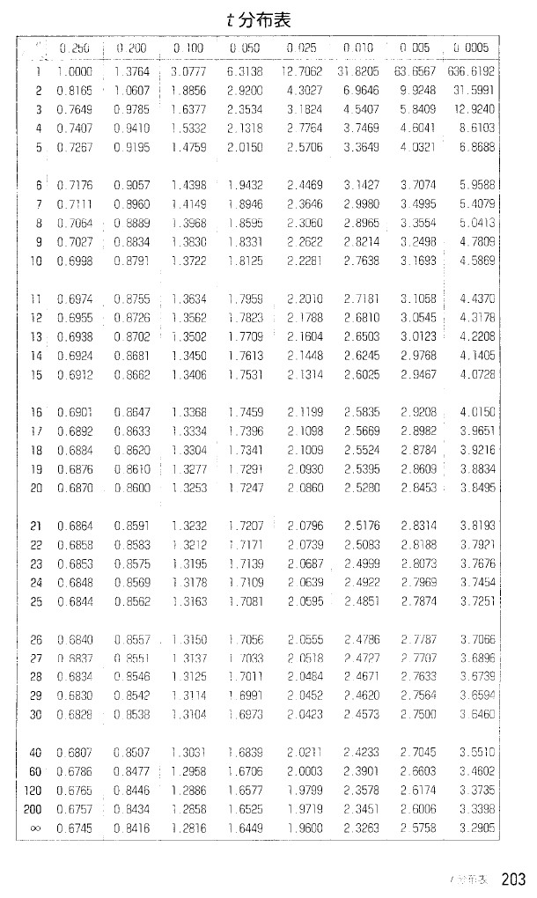
 | 正規分布の確率計算 |  |  |  |  |  |  |  |  |  |  |  |  | 例 |  | すなわち、上側確率 |  |  |  |  |  |  |  |  | 標本の大きさが200のときに、母平均±0.1の範囲内に
 |  |  |  |  |  |  | (定理の名称)より標本数大なら標本平均は正規分布で近似可能 |  |  |  |  |  |  |  |  |  |  |  |  | 練習問題 |  | 以下の区間内の確率を求めよ |  |  | 標本平均が含まれる確率 |  |  |  |  | を計算する
 |  |  |  |  |  |  | ⇒ | どのような分布であっても
$$\operatorname{Pr}\left(−2.01<Z<2.01\right)$$
 |  |  |  |  |  |  |  | 標本平均に関しては確率の計算ができる |  |  |  |  |  |  |  |  |  |  |  |  | ① |  |  |  | ① | 標本平均が母平均2.00より0.1大きい値となるZを求める
$$Z=\frac{\overline{X}−E\left(\overline{X}\right)}{\sqrt{Var\left(\overline{X}\right)}}=\frac{\overline{X}−μ_{X}}{\sqrt{\frac{σ_{X}^{2}}{n}}}=\frac{標本平均−母平均}{\sqrt{\frac{母分散}{標本数}}}=\frac{2.10−2.00}{\sqrt{\frac{1.976}{200}}}≈1.01$$
 |  |  |  |  |  |  | ※ | ただしこの確率の計算は容易ではない
$$\operatorname{Pr}\left(α<X<β\right)=\int_{α}^{β}{f\left(x\right)dx}=\int_{α}^{β}{\frac{1}{\sqrt{2πσ_{X}^{2}}}}\exp\left\{−\frac{{\left(x−μ_{X}\right)}^{2}}{2σ_{X}^{2}}\right\}dx$$
$$\operatorname{Pr}\left(−0.12<Z<0.12\right)$$
 |  |  |  |  |  |  |  |  |  |  |  |  |  |  |  |  |  |  |  |  | ②

$$z=2$$
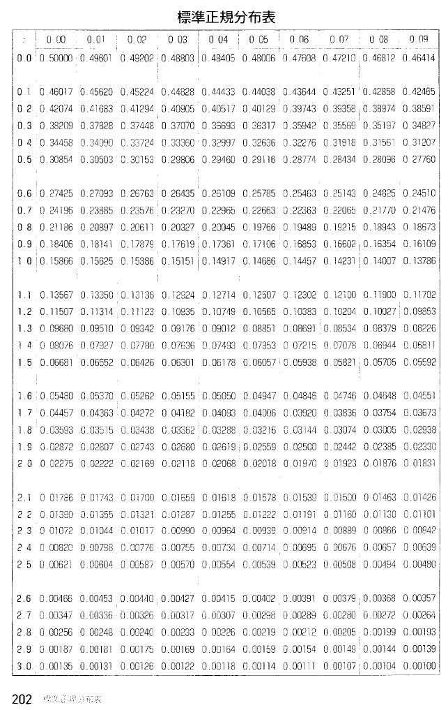
$$\operatorname{Pr}\left(−1.01<Z<1.01\right)$$
 |  |  |  |  |  |  | ※ | 確率の計算のためには↑のような積分計算が必要 |  |  |  |  |  |  |  |  |  |  |  |  |  |  |  |  | ② | Z=1.01のときの上側確率を標準正規分布表から求める
 |  |  |  |  |  | (分布の名称)
 |  | 正規分布に |  |  |  |  |  | を適用して、平均値と標準偏差を統一 |  |  |  |  |  |  |  |  |  |  |  |  |  |  |  |  | ③ |  |  |  | を求める
 |  |  | ⇒ | 平均
 |  |  | ⇒ | 標準偏差
 |  | ※ | 標準化を適用するときに問題が生じる場合
 |  |  | ・ | データに外れ値が存在する場合
 |  |  | ・ | 度数分布が左右対称の単峰の分布でない場合
 |  | ⇒ | 正規分布は左右対称であることから、どちらも当てはまらない
 |  |  |  |  |  |  |  |  | 重要
$$Z=\frac{\overline{X}−E\left(\overline{X}\right)}{\sqrt{Var\left(\overline{X}\right)}}=\frac{\overline{X}−μ_{X}}{\sqrt{\frac{σ_{X}^{2}}{n}}}=\frac{標本平均−母平均}{\sqrt{\frac{母分散}{標本数}}}$$

$$Z$$
 |  |  |  |  |  |  |  |  |  | ① | 縦方向から2.0の行を探す
 |  |  |  |  |  |  |  |  |  | ② | 横方向から0.00の列を探す
 |  |  |  |  |  |  |  |  |  | ③ | 対応する数値が【上側確率】
$$\operatorname{Pr}\left(Z>2\right)$$
 |  |  |  |  |  |  |  |  |  |  | 上側確率 |  |  |  | は0.02275

